ANEXO No2 PRECIOS Y CANTIDADES
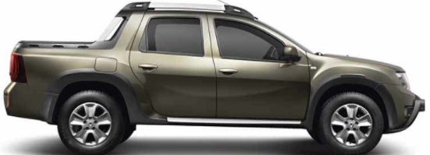
DUSTER OROCH 4X4 Y ACCESORIOS | VALOR
DUSTER OROCH 4X4 MODELO 2022
ALARMA MODULO Y ELEVAVIDRIOS
GANCHO TRASERO (TIRO ARRASTRE)
COJINERIA CUERO
EMBLEMAS 2MT
GASTOS DE MATRICULA
VALOR TOTAL

DATOS DE PROPONENTE
NOMBRE O RAZON SOCIAL
DOCUMENTO DE IDENTIDAD NIT
NOMBRE DEL REPRESENTANTE LEGAL
No DOCUMENTO DEL REPRESENTANTE
DIRECCION DE CORRESPONDENCIA
CORREO ELECTRONICO
TELEFONO DE CONTACTO

